表紙
令和９・１０年度
さいたま市小規模修繕業者登録
市指定様式集

＜別冊＞

※申請にあたっては、必ず「令和９・１０年度さいたま市小規模修繕
業者登録申請の手引【定期登録用】」をご確認ください。

【様 式】
１ | 小規模修繕業者登録申請受付証
２ | 小規模修繕業者登録申請書
３ | 小規模修繕登録希望業務申請書

【お問い合わせ先】
さいたま市財政局契約管理部契約課
電話 048-829-1179（直通）
さいたま市水道局業務部管財課
電話 048-714-3080（直通）

１受付証
令和９・１０年度 さいたま市
小規模修繕業者登録申請受付証

（商号又は名称）

さいたま市使用欄
・この用紙は、審査が終了した通知ではありません。
・審査の進捗状況について、個別の問合せは受け付けておりません。
・不備等があった場合は、別途審査担当から連絡致します。
・審査結果の通知は、令和 年 月末に送付の予定となって
おりますので、通知が届くまでこの受付証を保管してください。

お問い合わせは
さいたま市財政局契約管理部契約課 電話048‐829‐1179（直通）
電子メールアドレスshikaku-shinsei@city.saitama.lg.jp

切り取らないでください

令和９・１０年度 さいたま市
小規模修繕業者登録申請受付証（さいたま市控え）

（商号又は名称）

さいたま市使用欄
・この用紙は、審査が終了した通知ではありません。
・審査の進捗状況について、個別の問合せは受け付けておりません。
・不備等があった場合は、別途審査担当から連絡致します。
・審査結果の通知は、令和 年 月末に送付の予定となって
おりますので、通知が届くまでこの受付証を保管してください。

お問い合わせは
さいたま市財政局契約管理部契約課 電話048‐829‐1179（直通）
電子メールアドレスshikaku-shinsei@city.saitama.lg.jp

2申請書
 | 小規模修繕業者登録申請書

 |  |  |  |  |  |  |  | （記入日） | 令和 | 年 | 月 | 日
 | （あて先）
 | さいたま市長
 | さいたま市水道事業管理者

 | 令和９・１０年度において、さいたま市の発注する小規模修繕に係る業者登録を申請します。
 | なお、この申請書及び添付書類の内容については、事実と相違ないことを誓約します。さらに、
 | 暴力団等との関係を有していないこと及び説明を求められた際には誠実に応じることを誓約し
 | ます。

おりますので、通知が届くまでこの受付証を保管してください。 | 申請者

 |  |  | 〒 |  | -

 | 本店所在地又は住所

 | （登記上の所在地）

 | （ ﾌ ﾘ ｶﾞ ﾅ ）

 | 商号又は名称

 | 代表者役職名 |  |  |  |  | （ ﾌ ﾘ ｶﾞ ﾅ ）

 |  |  |  |  |  | 代表者氏名

 | 電 話 番 号 |  |  |  |  | Ｆ Ａ Ｘ

 | 法 人 番 号 （個人事業主の方は記入しないでください）

 | ●以下の市税納税状況等照会同意欄を必ずご確認いただき、必要事項をご入力ください。
 | 市 税 納 税 状 況 等 照 会 同 意 欄
 | ＜同意事項＞ ・市税（法人にあっては法人市民税、個人事業主にあっては個人市民税）の納税状況等について、担当市職員が確認すること。 ・納付後間もないなどの理由により納税状況がシステムで確認できない場合は、納税証明書等を提出すること。
 |  | ✔を選択→ |  | 同意する |  |  | ➡市税納税証明書の提出は不要となります。 （納税状況が確認できない場合を除く。）
 | ※個人事業主の場合は、以下①②にお答えください。
 | ①代表者の住民票上住所

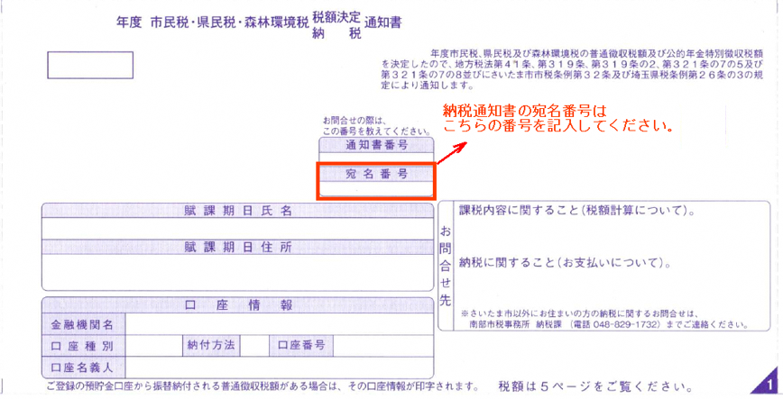
納税通知書（見本）
 | ②直近の市民税・県民税・森林環境税納税通知書の宛名番号


9・１０
小規模修繕業者登録
さいたま市ＰＲキャラクターつなが竜ヌゥ

 | 申請事務担当者氏名
 | （行政書士が申請を代理する場合のみ入力）行政書士名
 | ＴＥＬ |  |  |  |  | ＦＡＸ
 | 電子メールアドレス

 | ●以下の委任状は、代表者以外の代理人に次の⑴～⑺の権限を委任する場合のみ入力してください。
 | （権限を委任しない場合は、入力不要です。）
 |  |  |  |  |  | ＜委任状＞

 | 私は以下のものを代理人と定め、令和９・１０年度小規模修繕業者登録の有効期間において、次の⑴～⑺の権限を委任
 | します。⑴見積りに関すること。⑵契約の締結に関すること。⑶契約の履行に関すること。⑷代金の請求及び受領に関
 | すること。⑸復代理人の選任に関すること。⑹納税状況等の照会に関すること。⑺前各号に付帯する一切のこと。

 | 代理人 |  | 〒 |  | -

 | 代理人を置く 営業所等の所在地

 | 代理人を置く 営業所等の名称

 | 代理人役職名 |  |  |  |  |  | （ ﾌ ﾘ ｶﾞ ﾅ ）

 |  |  |  |  |  |  | 代理人氏名

 | 代理人電話番号 |  |  |  |  |  | 代理人ＦＡＸ

